SOP Formu (Matbaa Santral)
 |  | YARDIMCI İŞLETMELER BÖLÜMÜ YT1SOP02_ÇORLU YARDIMCI TESİSLER MATBAA SANTRAL MAHALİ YÜKSEKTE ÇALIŞMA |  |  | İLK YAYIM TARİHİ: 16.01.2026
 |  |  |  |  | REV. TARİHİ: -
 |  |  |  |  | DOK. NO: YT1SOP02
 |  | MATBAA SANTRAL MAHALİ |  | SOP | REV.: 0
KAPSAM : ÇORLU YARDIMCI TESİSLER MATBAA SANTRAL MAHALİ YÜKSEKTE ÇALIŞMA kapsamındaki teknik bakım personelinin yüksekte yapacağı çalışmaları kapsar.
DİKKAT! 1- Yüksekte Çalışma öncesinde; Amirinize ve SGÇ Birimine haber vererek, K1G44 TEHLİKELİ İŞLER ÇALIŞMA PROSEDÜRÜ' ne uygun şekilde K4G193 TEHLİKELİ İŞ ÇALIŞMA İZİN FORMU doldurunuz. 2- Gece vardiyasında Yüksekte Çalışma yapmayınız. 3- Korozo Hayat Kurtaran Kural: Yüksekte çalışırken emniyet kemeri kullanarak kendinizi düşme riskine karşı koruyunuz. 4- SOP Formunda belirtilen adımların veya ekipmanların dışında çalışma yapmayınız. 5- Farklı bir uygulama ile karşılaştığınızda kesinlikle müdahale etmeyiniz ve mutlaka ilk amirinize bilgi veriniz. 6- Manlift Makaslı Platform kullanılarak ulaşılabilecek enstrümanlar Mavi, Sabit Platform ile ulaşılabilecek enstrümanlar Yeşil, Seyyar Platformlu Merdiven ile ulaşılabilecek enstrümanlar Turuncu işaretlidir.
NO | İŞ ADIMI (Prosesin başından sonuna adım adım süreçler anlatılır. Siyah renk ile net ifadeler yazılır.) |  | DİKKAT EDİLECEK HUSUSLAR (Proses adımlarının her birinde Kalite, İş Güvenliği ve Çevre için dikkat edilmesi gereken çok önemli noktalara değinilir. Kaliteye veya Fireye etki edecek konular kırmızı renk, İSGÇ konular mavi renk ile yazılır.) | KULLANILAN EKİPMAN | FOTOĞRAFLAR
1 | Santral mahalinde yer alan tuvalet fanı, 7 bar basınçlı hava tankları, ventilleri, debimetreler, vanalar ve yoğuşma nokta sensörlerine müdahale |  | Paraşüt tipi emniyet kemeri ve baret kullanınız. | Manlift Makaslı Platform | 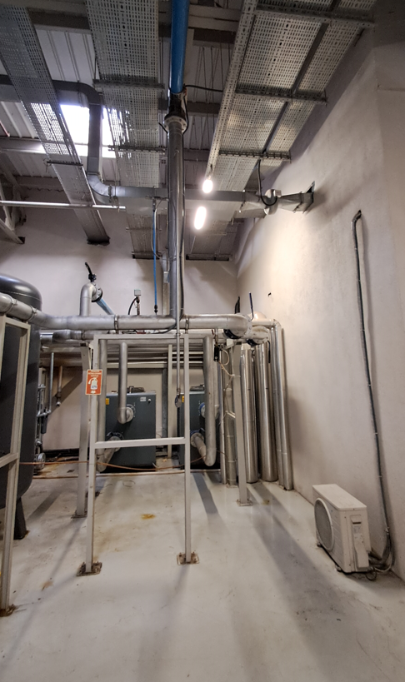 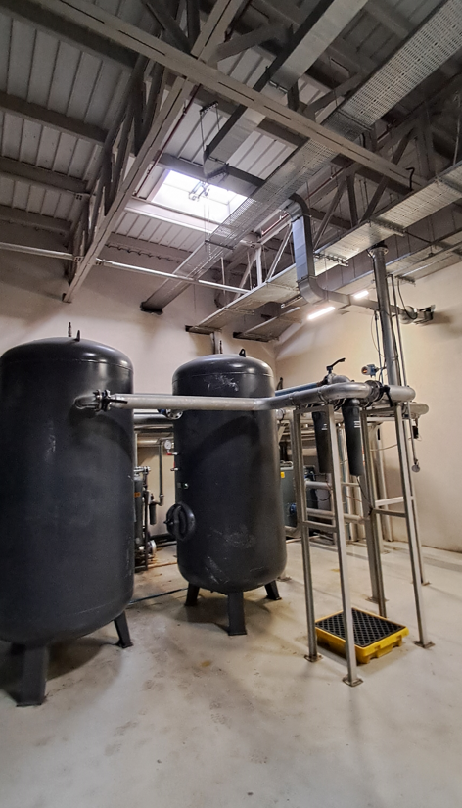
2 | Yüksek basınçlı hava kompresörlerine müdahale Duman tahliye kapaklarına müdahale |  | Paraşüt tipi emniyet kemeri ve baret kullanınız. Duman tahliye kapalarına çatından müdahale ediniz. | Manlift Makaslı Platform | 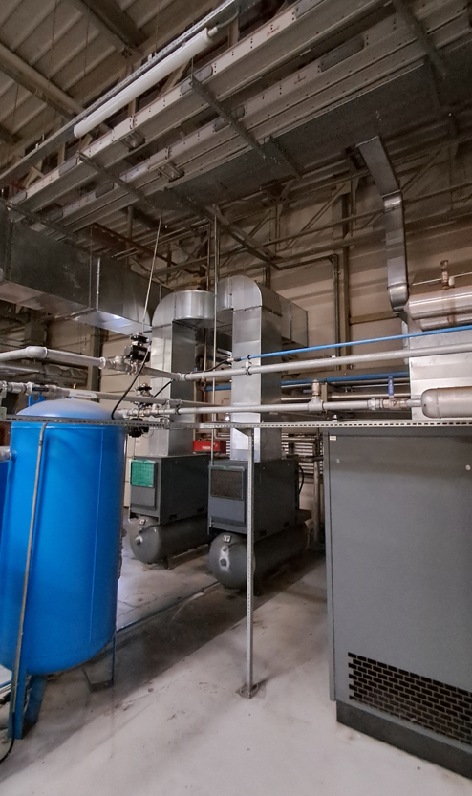 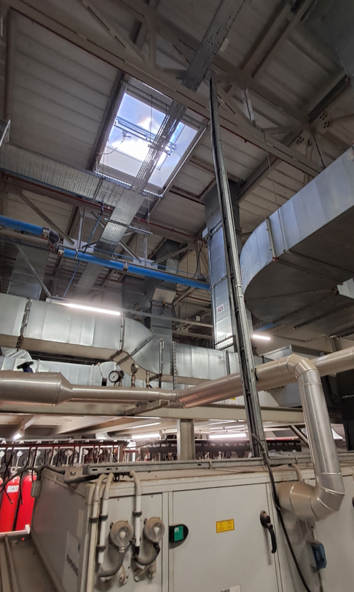
3 | Azot jeneratörü üzerindeki vana, manometre ve kesme vanasına müdahale |  | Paraşüt tipi emniyet kemeri ve baret kullanınız. | Manlift Makaslı Platform | 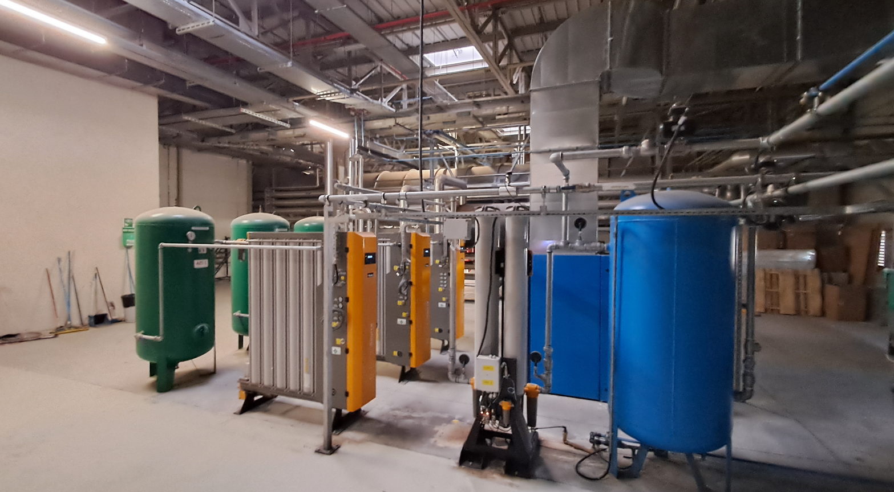
4 | Kızgın yağ imbisat tankı üzerinde müdahale |  | Paraşüt tipi emniyet kemeri ve baret kullanınız. | Manlift Makaslı Platform | 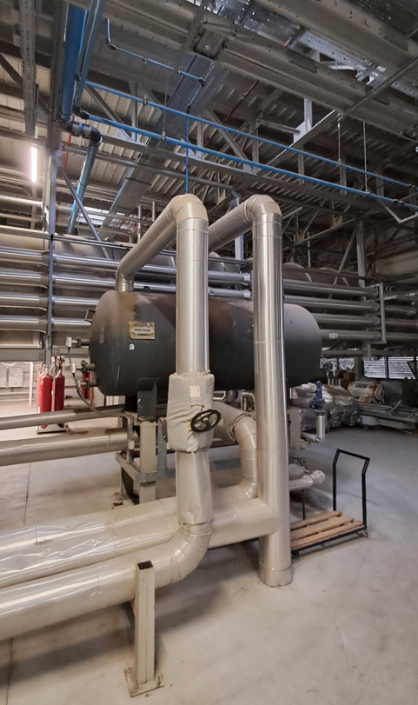
5 | Degazör vanalarına müdahale |  | Paraşüt tipi emniyet kemeri ve baret kullanınız. | Sabit Platform | 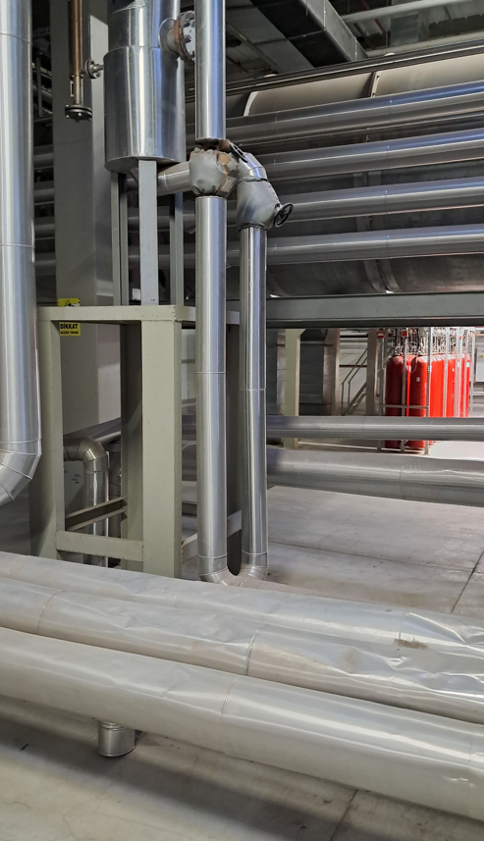
6 | Taze hava santralleri üzerinde; SRU Line1, Line2 atmesfer damperleri ve motorlarına müdahale |  | Paraşüt tipi emniyet kemeri ve baret kullanınız. | 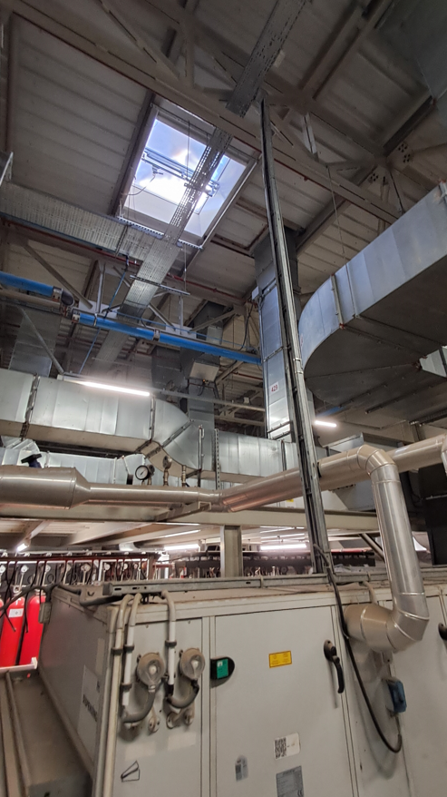 Sabit Platform | 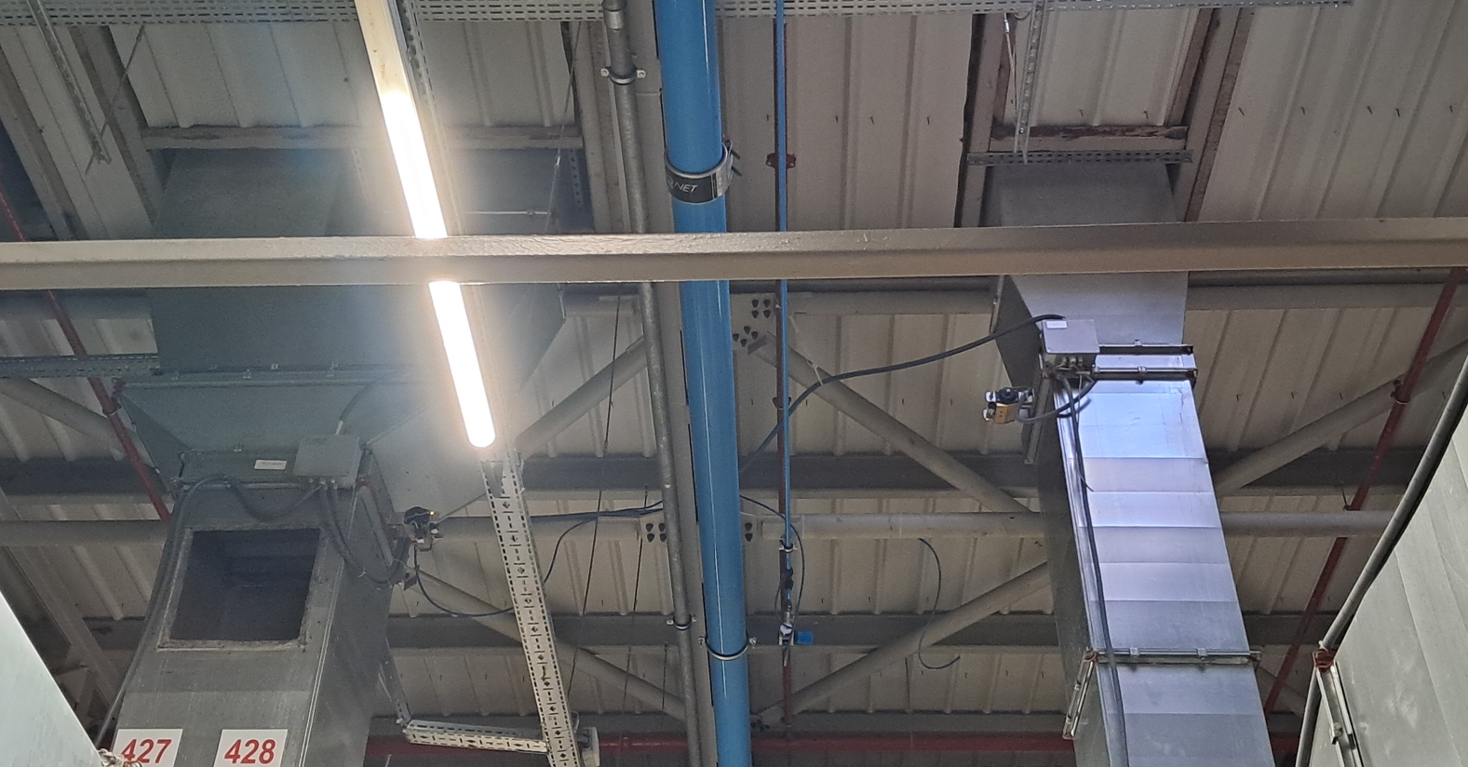
7 | SRU Line3, Line4 atmosfer damperleri ve ısı geri kazanım cihazına (bam) müdahale |  | Paraşüt tipi emniyet kemeri ve baret kullanınız. | 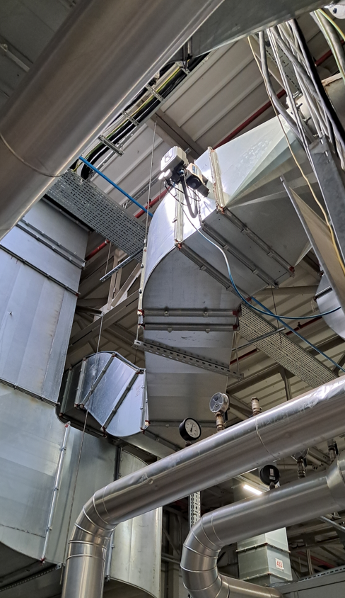 Manlift Makaslı Platform & Seyyar Platformlu Merdiven | 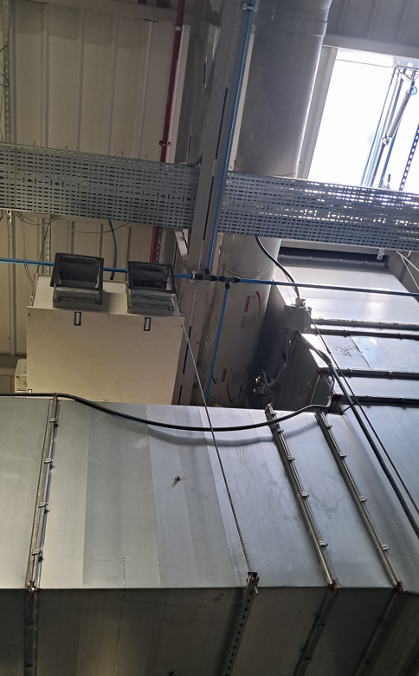 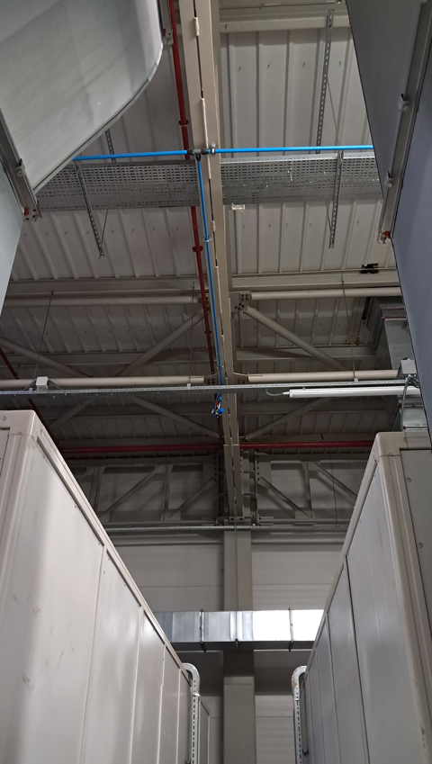
8 | Egzoz fanlarına müdahale |  | Paraşüt tipi emniyet kemeri ve baret kullanınız. Korkulukları aşacak şekilde çalışmayınız. | 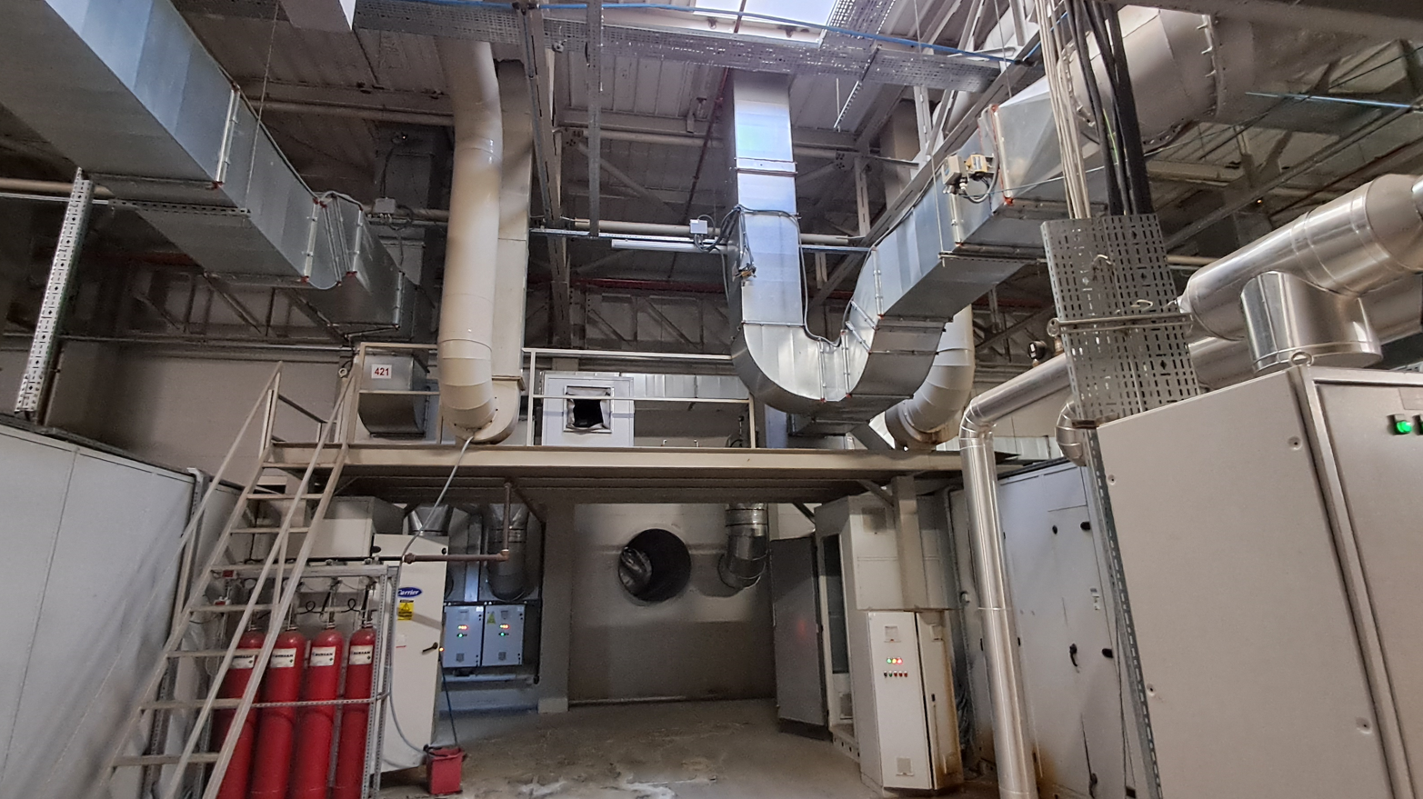 Sabit Platform
9 | SRU Line5, Line6 atmosfer damperlerine müdahale |  | Paraşüt tipi emniyet kemeri ve baret kullanınız. | Manlift Makaslı Platform | 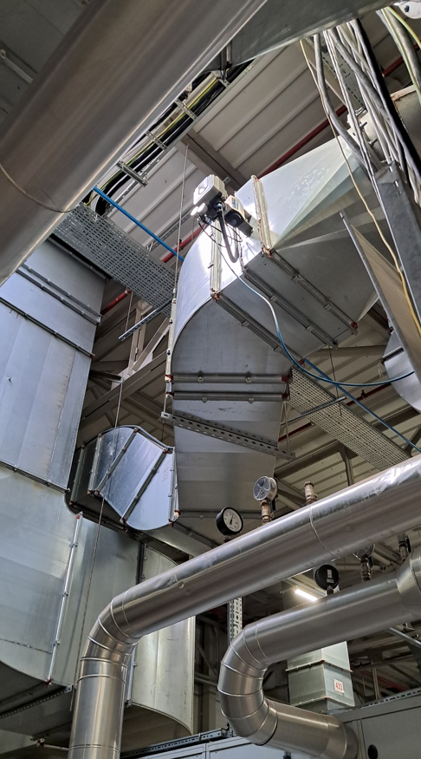
10 | SRU Line7 atmosfer damperine müdahale |  | Paraşüt tipi emniyet kemeri ve baret kullanınız. | Sabit Platform | 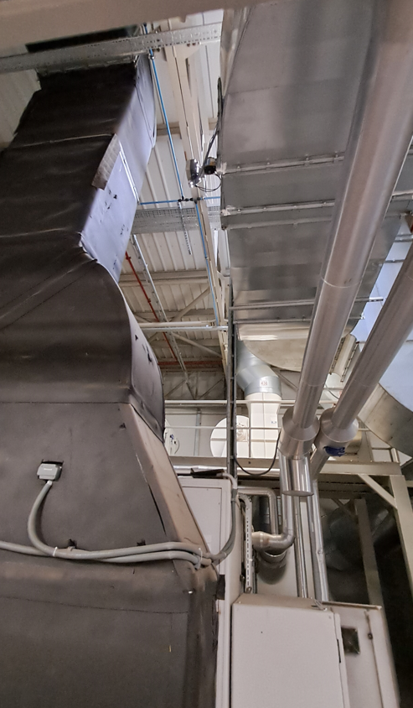
11 | Hava regülatörü ve aydınlatma armatürlerine müdahale |  | Paraşüt tipi emniyet kemeri ve baret kullanınız. | 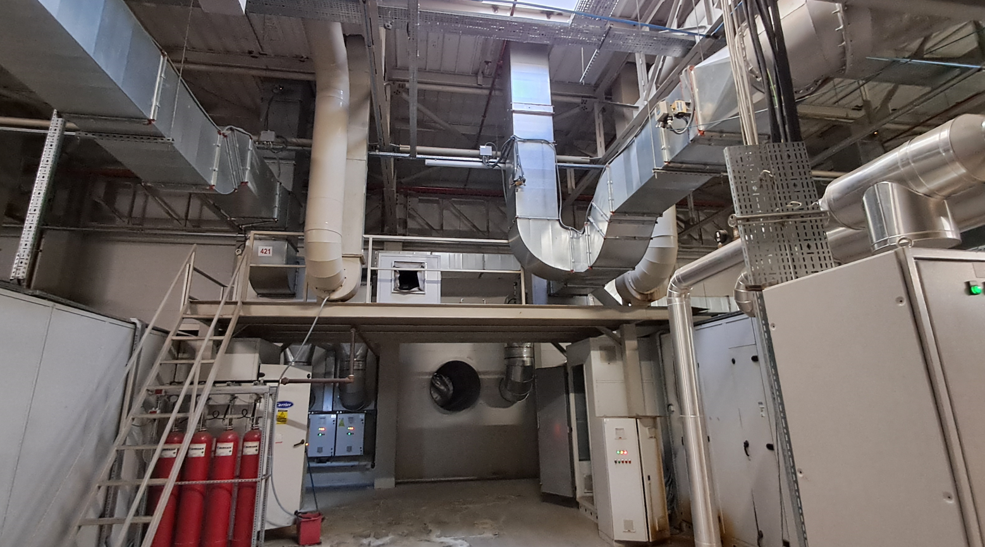 Sabit Platform | 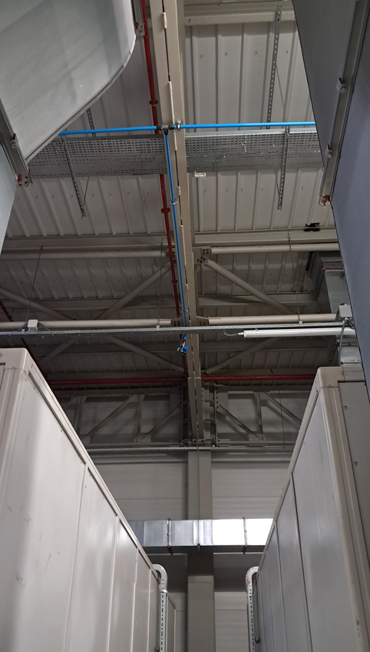
12 | SRU Line8, Line9 atmosfer damperlerine müdahale |  | Paraşüt tipi emniyet kemeri ve baret kullanınız. | Manlift Makaslı Platform | 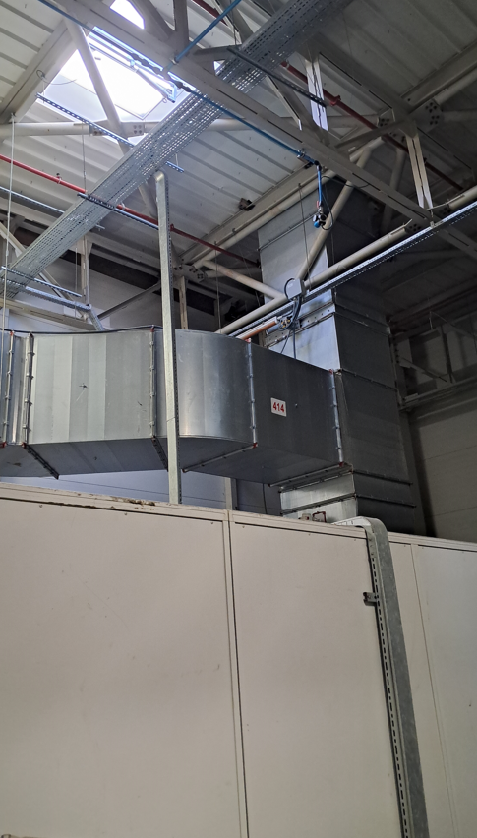
GEREKLİ EL ALETLERİ |  |  | GEREKLİ YARDIMCI EKİPMANLAR |  | GEREKLİ KİŞİSEL KORUYUCU DONANIMLAR

HAZIRLAYAN |  |  | KONTROL EDEN |  | ONAYLAYAN
(BÖLÜM MÜHENDİSİ / ŞEFİ) |  |  | (İSGÇ) | (KALİTE GÜVENCE) | (BÖLÜM MÜDÜRÜ) / (KG VE LABORATUVARLAR MÜDÜRÜ)

